行政事業レビューシート
 |  |  |  |  |  |  |  |  |  |  |  | 事業番号 |  |  |  | 2023 |  |  | - | こども |  |  |  | - | 新23 |  |  | - | 0019
 |  |  |  | 令和5年度行政事業レビューシート |  |  |  |  |  |  |  |  |  |  |  |  |  |  | （ | こども家庭庁 |  |  |  |  |  |  |  |  |  |  |  | ）
事業名 |  |  |  | 保育対策総合支援事業費補助金 |  |  |  |  |  |  |  |  | 担当部局庁 |  |  |  | 成育局 |  |  |  |  |  |  |  |  |  | 作成責任者
事業開始年度 |  |  |  | 令和5年度 |  |  |  | 事業終了 （予定）年度 |  | 終了予定なし |  |  | 担当課室 |  |  |  | 保育政策課 |  |  |  |  |  |  |  |  |  | 課長 本後 健
会計区分 |  |  |  | 一般会計
根拠法令 （具体的な 条項も記載） |  |  |  | - |  |  |  |  |  |  |  |  | 関係する 計画、通知等 |  |  |  | 「保育対策総合支援事業費補助金の国庫補助について」（厚生労働省発子1017第５号平成30年10月17日付事務次官通知）等
政策 |  |  |  | - |  |  |  |  |  |  |  |  | 主要経費 |  |  |  | 少子化対策費
施策 |  |  |  | -
政策体系・評価書URL |  |  |  | -
事業の目的 （5行程度以内） |  |  |  | 地域の実情に応じた多様な保育需要に対応するため、小規模保育等の設置による保育の受け皿の確保や保育を支える保育人材の確保に必要な措置を講ずることで、待機児童の解消を図るとともに、子どもを安心して育てることができる環境整備を行うことを目的とする。
現状・課題 （5行程度以内） |  |  |  | 本事業は、保育人材の確保や待機児童の解消などを目的として平成27年度から実施している。これまで事業を総合的に推進することにより、例えば、令和4年の待機児童は2,944人となり、この5年間で約23,000人の待機児童の解消となっている。 一方、先般、公表された「こども未来戦略方針」（令和5年6月13日）において、「待機児童対策などに一定の成果が見られたことも踏まえ、量の拡大から質の向上へと政策の重点を移すこと」とされ、引き続き、待機児童の解消に向けて取り組むとともに、保育人材の確保、保育現場の負担軽減や研修の充実、保育現場の魅力発信など、総合的に施策を進めていく必要がある。
事業概要 （5行程度以内） |  |  |  | 小規模保育等の改修等や保育の受け皿整備に伴い必要となる保育人材の確保の実施等に必要な経費の一部を補助する。詳細は別添（事業概要）のとおり。
事業概要URL |  |  |  | https://www.cfa.go.jp/policies/hoiku/yosan/
実施方法 |  |  |  | 補助
補助率等 |  |  |  | 別添（事業概要）のとおり。
予算額・ 執行額 （単位:百万円） （インプット） |  |  |  |  |  |  |  |  | 令和2年度 |  | 令和3年度 |  |  |  |  | 令和4年度 |  |  |  |  | 令和5年度 |  |  |  |  |  |  | 令和6年度要求
 |  |  |  | 予算の状況 | 当初予算（A) |  |  |  |  |  |  |  |  |  |  |  |  |  |  |  | 45,702 |  |  |  |  |  |  | 50,923
 |  |  |  |  | 補正予算（B) |  |  |  |  |  |  |  |  |  |  |  |  |  |  |  | 18,461
 |  |  |  |  | 令和5年度第1次補正予算 |  |  |  |  |  |  |  |  |  |  |  |  |  |  |  | 18,461
 |  |  |  |  |  |  |  |  |  |  |  |  |  |  |  |  |  |  |  |  | -
 |  |  |  |  |  |  |  |  |  |  |  |  |  |  |  |  |  |  |  |  | -
 |  |  |  |  |  |  |  |  |  |  |  |  |  |  |  |  |  |  |  |  | -
 |  |  |  |  |  |  |  |  |  |  |  |  |  |  |  |  |  |  |  |  | -
 |  |  |  |  | 前年度から繰越し（C) |  |  |  |  |  |  |  |  |  |  |  |  |  |  |  | 24,604 |  |  |  |  |  |  | -
 |  |  |  |  | 翌年度へ繰越し（D) |  |  |  |  |  |  |  |  |  |  |  |  |  |  |  | -
 |  |  |  |  | 予備費等（E) |  |  |  | - |  | - |  |  |  |  | - |  |  |  |  | -
 |  |  |  |  | 計(F) =（A)+（B)+（C)+（D)+（E) |  |  |  | - |  | - |  |  |  |  | - |  |  |  |  | 88,767 |  |  |  |  |  |  | 50,923
 |  |  |  | 執行額(G)
 |  |  |  | 執行率（％） =(G)/(F) |  |  |  |  | - |  | - |  |  |  |  | -
 |  |  |  | 当初予算＋補正予算に対する執行額の割合（％） =(G)/｛(A)+(B)｝ |  |  |  |  | - |  | - |  |  |  |  | -
令和5・6年度 予算内訳 （単位：百万円） |  |  |  | 歳出予算項・目 |  |  |  |  | 令和5年度当初予算 |  | 令和6年度要求 |  |  |  |  | 主な増減理由（・要望額・予備費）
 |  |  |  | (項) |  |  | 保育対策費 |  |  |  |  |  |  |  |  | 重要政策推進枠：6,978百万円
 |  |  |  |  | (目) |  | 保育対策事業費補助金 |  | 45,702 |  | 50,923
 |  |  |  |  |  |  | その他 |  | 0 |  | 0
 |  |  |  | 計（A) |  |  |  |  | 45,702 |  | 50,923
活動内容① （アクティビティ） |  |  |  | 保育人材の育成、確保、魅力向上に関する取組を実施する。 （別添事業概要：№１～11）
↓
活動目標及び活動実績① （アウトプット） |  |  |  | 活動目標 |  |  |  |  | 活動指標 |  |  |  |  | 単位 |  |  | 令和2年度 |  | 令和3年度 |  |  |  | 令和4年度 |  |  |  | 5年度 活動見込 |  |  | 6年度 活動見込
 |  |  |  | 保育人材の育成、確保、魅力向上に関する事業の交付決定を実施。 |  |  |  |  | 交付決定市町村数 |  |  |  | 活動実績 | 市町村 |  |  |  |  |  |  |  |  |  |  |  |  | - |  |  | -
 |  |  |  |  |  |  |  |  |  |  |  |  | 当初見込み | 市町村 |  |  |  |  |  |  |  |  |  |  |  |  | 1,741 |  |  | -

↓ |  | 成果目標①-1の 設定理由 （アウトプット からのつながり） |  | 新子育て安心プランにおいて、令和３年度から令和６年度末までの４年間で約14万人分の保育の受け皿を整備することとしている。保育の受け皿整備を進めるため、各地域における保育ニーズや人材確保状況等の現状把握をする必要があるため。
成果目標及び成果実績①-3 （長期アウトカム） |  |  |  | 成果目標 |  |  |  |  | 定量的な成果指標 |  |  |  |  | 単位 |  |  | 令和2年度 |  | 令和3年度 |  |  |  | 令和4年度 |  |  |  | 目標最終年度
 |  |  |  |  |  |  |  |  |  |  |  |  |  |  |  |  |  |  |  |  |  |  |  |  |  |  |  |  |  | 6 | 年度
 |  |  |  | 令和６年度末までに14万人分の保育の受け皿を整備 |  |  |  |  | 保育の受け皿整備量 （令和２年度比） |  |  |  | 成果実績 | 万人 |  |  |  |  | - |  |  |  | - |  |  |  | -
 |  |  |  |  |  |  |  |  |  |  |  |  | 目標値 | 万人 |  |  |  |  | - |  |  |  | - |  |  |  | 14
 |  |  |  |  |  |  |  |  |  |  |  |  | 達成度 | ％ |  |  | - |  | - |  |  |  | - |  |  |  | -
成果実績及び目標値の根拠として用いた 統計・データ名（出典） /定性的なアウトカムに関する成果実績 |  |  |  | 新子育て安心プラン
アウトカム設定についての説明 |  |  |  | アクティビティ①について定性的なアウトカムを設定している理由

 |  |  |  | アクティビティ①についてアウトカムが複数設定できない理由
 |  |  |  | 「保育人材の育成、確保、魅力向上」に関する事業の交付が、保育の受け皿整備という最終目標に直接結びつくため。
活動内容② （アクティビティ） |  |  |  | 保育施設の整備や環境向上等に関する取組を実施する。 （別添事業概要：№12～15,23,29～30）
↓
活動目標及び活動実績② （アウトプット） |  |  |  | 活動目標 |  |  |  |  | 活動指標 |  |  |  |  | 単位 |  |  | 令和2年度 |  | 令和3年度 |  |  |  | 令和4年度 |  |  |  | 5年度 活動見込 |  |  | 6年度 活動見込
 |  |  |  | 保育施設の整備や環境向上等に関する事業の交付決定を実施。 |  |  |  |  | 交付決定市町村数 |  |  |  | 活動実績 | 自治体 |  |  |  |  |  |  |  |  |  |  |  |  |  |  |  | -
 |  |  |  |  |  |  |  |  |  |  |  |  | 当初見込み | 自治体 |  |  |  |  |  |  |  |  |  |  |  |  | 1,741 |  |  | -

↓ |  | 成果目標②-1の 設定理由 （アウトプット からのつながり） |  | 新子育て安心プランにおいて、令和３年度から令和６年度末までの４年間で約14万人分の保育の受け皿を整備することとしている。保育の受け皿整備と併せて、保育人材の確保も課題となっていることから、就労継続を目的とした本事業について随時把握する必要があるため。
成果目標及び成果実績②-3 （長期アウトカム） |  |  |  | 成果目標 |  |  |  |  | 定量的な成果指標 |  |  |  |  | 単位 |  |  | 令和2年度 |  | 令和3年度 |  |  |  | 令和4年度 |  |  |  | 目標最終年度
 |  |  |  |  |  |  |  |  |  |  |  |  |  |  |  |  |  |  |  |  |  |  |  |  |  |  |  |  |  | 6 | 年度
 |  |  |  | 令和６年度末までに14万人分の保育の受け皿を整備 |  |  |  |  | 保育の受け皿整備量 （令和２年度比） |  |  |  | 成果実績 | 万人 |  |  | - |  | - |  |  |  | - |  |  |  | -
 |  |  |  |  |  |  |  |  |  |  |  |  | 目標値 | 万人 |  |  | - |  | - |  |  |  | - |  |  |  | 14
 |  |  |  |  |  |  |  |  |  |  |  |  | 達成度 | ％ |  |  | - |  | - |  |  |  | - |  |  |  | -
成果実績及び目標値の根拠として用いた 統計・データ名（出典） /定性的なアウトカムに関する成果実績 |  |  |  | 新子育て安心プラン
アウトカム設定についての説明 |  |  |  | アクティビティ②について定性的なアウトカムを設定している理由

 |  |  |  | アクティビティ②についてアウトカムが複数設定できない理由
 |  |  |  | 「保育施設の整備や環境向上等」に関する事業の交付が、保育の受け皿整備という最終目標に直接結びつくため。
活動内容③ （アクティビティ） |  |  |  | 保育施設利用者等に関する取組を実施する。 （別添事業概要：№16～22,24～28,31,32）
↓
活動目標及び活動実績③ （アウトプット） |  |  |  | 活動目標 |  |  |  |  | 活動指標 |  |  |  |  | 単位 |  |  | 令和2年度 |  | 令和3年度 |  |  |  | 令和4年度 |  |  |  | 5年度 活動見込 |  |  | 6年度 活動見込
 |  |  |  | 保育施設利用者等に関する事業の交付決定を実施。 |  |  |  |  | 交付決定市町村数 |  |  |  | 活動実績 | 自治体 |  |  |  |  |  |  |  |  |  |  |  |  | - |  |  | -
 |  |  |  |  |  |  |  |  |  |  |  |  | 当初見込み | 自治体 |  |  |  |  |  |  |  |  |  |  |  |  | 1,741 |  |  | -

↓ |  | 成果目標③-1の 設定理由 （アウトプット からのつながり） |  | 新子育て安心プランにおいて、令和３年度から令和６年度末までの４年間で約14万人分の保育の受け皿を整備することとしている。保育の受け皿整備と併せて保育人材の確保、特に保育士の業務負担軽減に向けた取組が重要であることから、本事業を適切に把握していく必要があるため。
成果目標及び成果実績③-3 （長期アウトカム） |  |  |  | 成果目標 |  |  |  |  | 定量的な成果指標 |  |  |  |  | 単位 |  |  | 令和2年度 |  | 令和3年度 |  |  |  | 令和4年度 |  |  |  | 目標最終年度
 |  |  |  |  |  |  |  |  |  |  |  |  |  |  |  |  |  |  |  |  |  |  |  |  |  |  |  |  |  | 6 | 年度
 |  |  |  | 令和６年度末までに14万人分の保育の受け皿を整備 |  |  |  |  | 保育の受け皿整備量 （令和２年度比） |  |  |  | 成果実績 | 万人 |  |  | - |  | - |  |  |  | - |  |  |  | -
 |  |  |  |  |  |  |  |  |  |  |  |  | 目標値 | 万人 |  |  | - |  | - |  |  |  | - |  |  |  | 14
 |  |  |  |  |  |  |  |  |  |  |  |  | 達成度 | ％ |  |  | - |  | - |  |  |  | - |  |  |  | -
成果実績及び目標値の根拠として用いた 統計・データ名（出典） /定性的なアウトカムに関する成果実績 |  |  |  | 新子育て安心プラン
アウトカム設定についての説明 |  |  |  | アクティビティ③について定性的なアウトカムを設定している理由

 |  |  |  | アクティビティ③についてアウトカムが複数設定できない理由
 |  |  |  | 「保育施設利用者等に関する事業の交付」に関する事業の交付が、保育の受け皿整備という最終目標に直接結びつくため。
事業に関連する ＫＰＩが定められている閣議決定等 |  |  | 名称
 |  |  | URL
 |  |  | 該当箇所
事業所管部局による点検・改善
点検結果 |  |  |  |  |  |  |  |  |  |  |  |  |  |  |  |  | 目標年度における効果測定に関する評価（令和○年度実施）

改善の 方向性
外部有識者の所見

行政事業レビュー推進チームの所見に至る過程及び所見
現状通り |  |  |  | 事業の適切な進捗管理、予算の効率的執行に努めること。
 |  |  |  | 所見を踏まえた改善点/概算要求における反映状況
現状通り |  |  |  | 事業の適切な進捗管理、予算の効率的執行に努めることとする。
過去に受けた指摘事項と対応状況 |  |  |  | 公開プロセス・秋の年次公開検証（秋のレビュー）における取りまとめ

 |  |  |  | 上記への対応状況

 |  |  |  | その他の指摘事項

 |  |  |  | 上記への対応状況

備考

関連する過去のレビューシートの事業番号
平成23年度
平成24年度
平成25年度
平成26年度
平成27年度
平成28年度
平成29年度
平成30年度
令和元年度
令和2年度
令和3年度
令和4年度
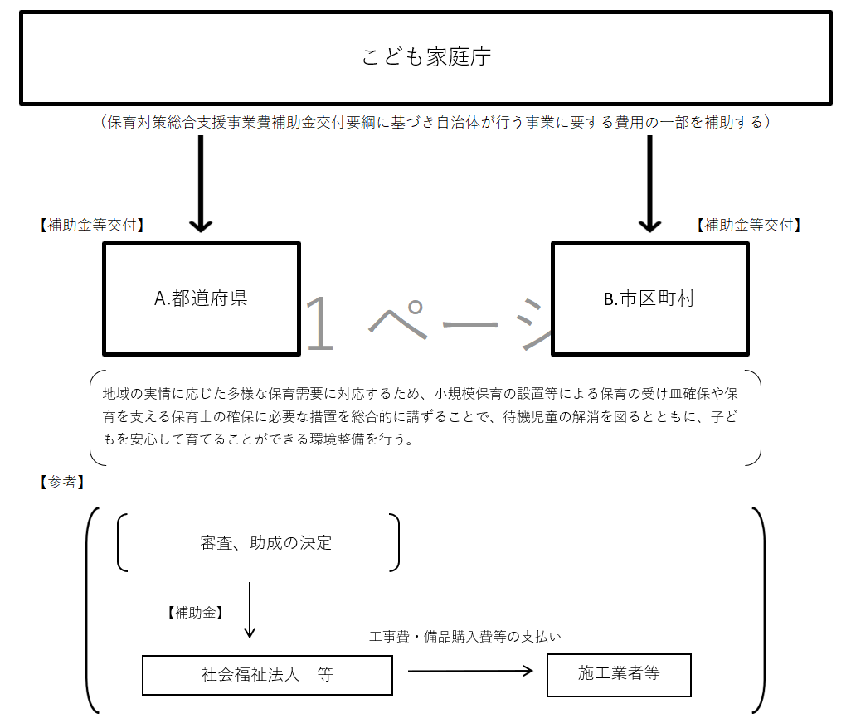
資金の流れ （資金の受け取り先が何を行っているかについて補足する） （単位：百万円）
（64,103千円）

費目・使途欄についてさらに記載が必要な場合はチェックの上【別紙2】に記載 |  |  |  |  |  |  |  |  |  |  |  |  |  |  |  |  |  |  |  |  |  | チェック

 | 支出先上位１０者リスト
 | A.都道府県
 |  | 支 出 先 |  |  |  | 法 人 番 号 |  |  | 業 務 概 要 |  |  |  | 支 出 額 （百万円） |  | 契約方式等 |  |  | 入札者数 （応募者数） |  |  |  | 落札率 |  |  |  | 一者応札・一者応募又は 競争性のない随意契約となった 理由及び改善策 （支出額10億円以上）
1 |  |  |  |  |  |  |  |  |  |  |  |  |  |  |  |  |  | - |  |  |  | -
2 |  |  |  |  |  |  |  |  |  |  |  |  |  |  |  |  |  | - |  |  |  | -
3 |  |  |  |  |  |  |  |  |  |  |  |  |  |  |  |  |  | - |  |  |  | -
4 |  |  |  |  |  |  |  |  |  |  |  |  |  |  |  |  |  | - |  |  |  | -
5 |  |  |  |  |  |  |  |  |  |  |  |  |  |  |  |  |  | - |  |  |  | -
6 |  |  |  |  |  |  |  |  |  |  |  |  |  |  |  |  |  | - |  |  |  | -
7 |  |  |  |  |  |  |  |  |  |  |  |  |  |  |  |  |  | - |  |  |  | -
8 |  |  |  |  |  |  |  |  |  |  |  |  |  |  |  |  |  | - |  |  |  | -
9 |  |  |  |  |  |  |  |  |  |  |  |  |  |  |  |  |  | - |  |  |  | -
10 |  |  |  |  |  |  |  |  |  |  |  |  |  |  |  |  |  | - |  |  |  | -
 | B.市区町村
 |  | 支 出 先 |  |  |  | 法 人 番 号 |  |  | 業 務 概 要 |  |  |  | 支 出 額 （百万円） |  | 契約方式等 |  |  | 入札者数 （応募者数） |  |  |  | 落札率 |  |  |  | 一者応札・一者応募又は 競争性のない随意契約となった 理由及び改善策 （支出額10億円以上）
1 |  |  |  |  |  |  |  |  |  |  |  |  |  |  |  |  |  | - |  |  |  | -
2 |  |  |  |  |  |  |  |  |  |  |  |  |  |  |  |  |  | - |  |  |  | -
3 |  |  |  |  |  |  |  |  |  |  |  |  |  |  |  |  |  | - |  |  |  | -
4 |  |  |  |  |  |  |  |  |  |  |  |  |  |  |  |  |  | - |  |  |  | -
5 |  |  |  |  |  |  |  |  |  |  |  |  |  |  |  |  |  | - |  |  |  | -
6 |  |  |  |  |  |  |  |  |  |  |  |  |  |  |  |  |  | - |  |  |  | -
7 |  |  |  |  |  |  |  |  |  |  |  |  |  |  |  |  |  | - |  |  |  | -
8 |  |  |  |  |  |  |  |  |  |  |  |  |  |  |  |  |  | - |  |  |  | -
9 |  |  |  |  |  |  |  |  |  |  |  |  |  |  |  |  |  | - |  |  |  | -
10 |  |  |  |  |  |  |  |  |  |  |  |  |  |  |  |  |  | - |  |  |  | -
支出先上位10者リスト欄についてさらに記載が必要な場合はチェックの上【別紙3】に記載 |  |  |  |  |  |  |  |  |  |  |  |  |  |  |  |  |  |  |  |  |  | チェック

